CP04 Sesiones
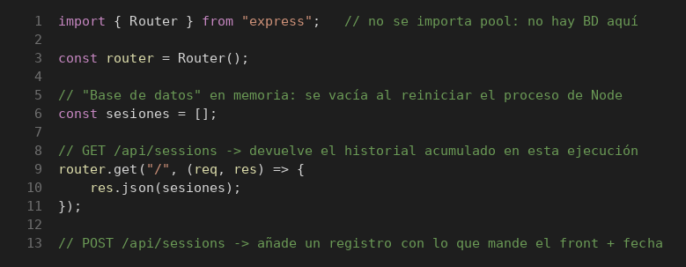
Prueba de Caja Blanca – Sesiones

INFORMACION GENERAL | Busca asegurar que el código funciona de acuerdo con las especificaciones y que el módulo lógico es válido. Los aspectos a considerar son los siguientes: Rutinas de excepción, Rutinas de error, Manejo de parámetros, Validaciones, Valores válidos, Valores límites, Rangos, Mensajes posibles

Identificador Prueba | Nombre Prueba |  | Responsable
CP04 | Sesiones – Consulta |  | Equipo MJBE BIKES
Descripción | Revisión de sentencias, decisiones (if) y caminos del código

Servicio / Componente Probado
GET /api/sessions (routes/sessions.js)

Perrequisitos
Tener instaladas las dependencias del backend (npm install): Jest, Supertest y Babel. Esta ruta guarda las sesiones en memoria, por lo que no se simula la base de datos.

Método Utilizado | Instrucciones de la Prueba
Prueba de la caja blanca (cobertura de sentencias y decisiones) | Se revisó el código de routes/sessions.js (líneas 1–13, ver imagen) y se identificó un camino por cada decisión. Cada camino se ejecutó con Jest + Supertest (npx jest routes/__tests__/sessions.test.js). Resultado: 1 de 1 casos de este bloque exitosos. Cobertura final del archivo: 100 % de sentencias y de ramas.

Datos Entrada |  | Salida Esperada
1. Sin sesiones registradas |  | 1. 200 con un arreglo vacío

Identificador Prueba | Nombre Prueba |  | Responsable
CP04 | Sesiones – Registro |  | Equipo MJBE BIKES
Descripción | Revisión de sentencias, decisiones (if) y caminos del código

Servicio / Componente Probado
POST y GET /api/sessions (routes/sessions.js)

Perrequisitos
Tener instaladas las dependencias del backend (npm install): Jest, Supertest y Babel. Esta ruta guarda las sesiones en memoria, por lo que no se simula la base de datos.

Método Utilizado | Instrucciones de la Prueba
Prueba de la caja blanca (cobertura de sentencias y decisiones) | Se revisó el código de routes/sessions.js (líneas 14–25, ver imagen) y se identificó un camino por cada decisión. Cada camino se ejecutó con Jest + Supertest (npx jest routes/__tests__/sessions.test.js). Resultado: 2 de 2 casos de este bloque exitosos. Cobertura final del archivo: 100 % de sentencias y de ramas.

Datos Entrada |  | Salida Esperada
1. POST user_id = 1, login = admin 2. POST user_id = 2, login = vendedor y luego GET |  | 1. 201 con id 1, fecha ISO (creado_en) y los datos enviados 2. 201 con id 2 (incremental); GET devuelve las 2 sesiones

CP06 Reportes
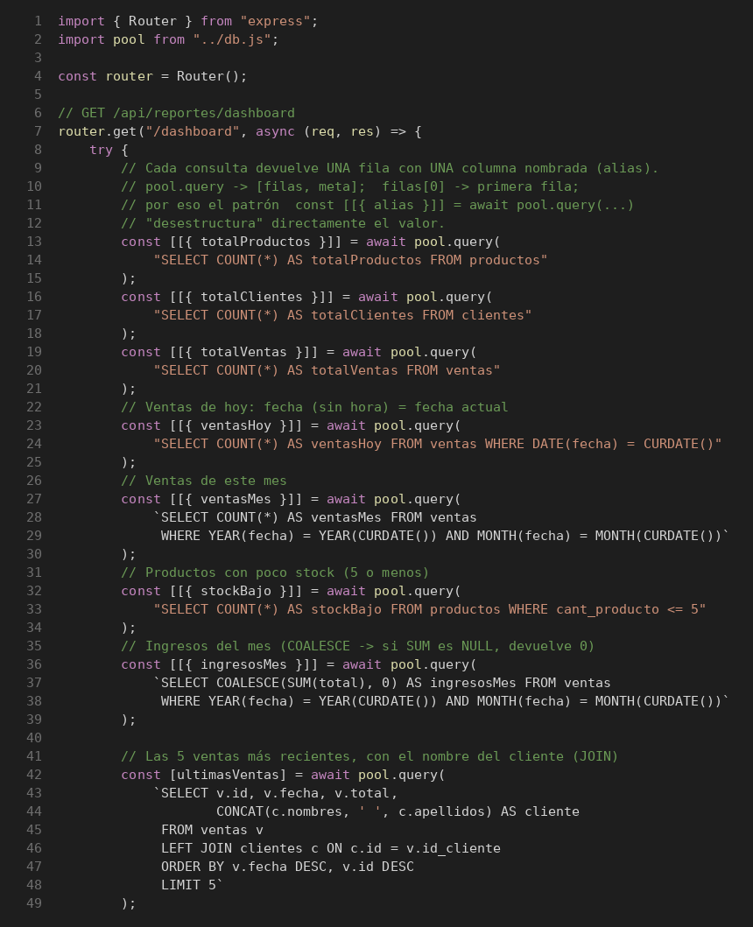
Prueba de Caja Blanca – Reportes

INFORMACION GENERAL | Busca asegurar que el código funciona de acuerdo con las especificaciones y que el módulo lógico es válido. Los aspectos a considerar son los siguientes: Rutinas de excepción, Rutinas de error, Manejo de parámetros, Validaciones, Valores válidos, Valores límites, Rangos, Mensajes posibles

Identificador Prueba | Nombre Prueba |  | Responsable
CP06 | Reportes – Panel de control |  | Equipo MJBE BIKES
Descripción | Revisión de sentencias, decisiones (if) y caminos del código

Servicio / Componente Probado
GET /api/reportes/dashboard (routes/reportes.js)

Perrequisitos
Tener instaladas las dependencias del backend (npm install): Jest, Supertest y Babel. La base de datos se simula con __mocks__/db.js (jest.mock), por lo que no se necesita MySQL.

Método Utilizado | Instrucciones de la Prueba
Prueba de la caja blanca (cobertura de sentencias y decisiones) | Se revisó el código de routes/reportes.js (líneas 1–49, ver imagen) y se identificó un camino por cada decisión. Cada camino se ejecutó con Jest + Supertest (npx jest routes/__tests__/reportes.test.js). Resultado: 1 de 1 casos de este bloque exitosos. Cobertura final del archivo: 100 % de sentencias y de ramas.

Datos Entrada |  | Salida Esperada
1. 7 conteos y 1 venta reciente con cliente |  | 1. 200 con resumen, reportes ("Venta #7", "Cliente: Ana Gomez") y novedades vacías; 8 consultas

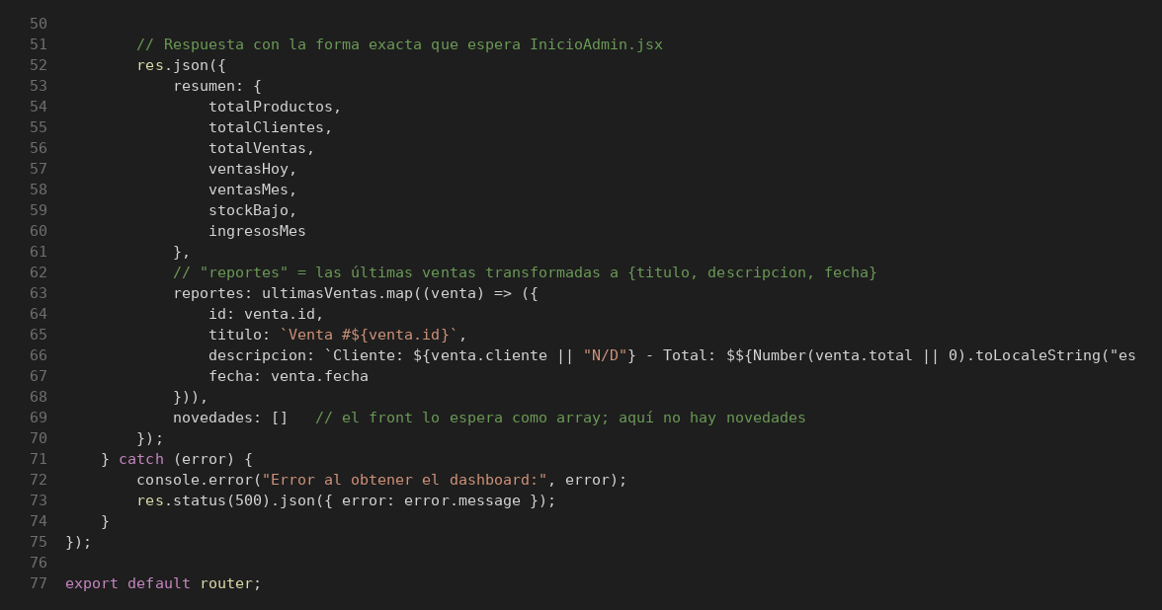
Identificador Prueba | Nombre Prueba |  | Responsable
CP06 | Reportes – Casos alternos |  | Equipo MJBE BIKES
Descripción | Revisión de sentencias, decisiones (if) y caminos del código

Servicio / Componente Probado
GET /api/reportes/dashboard (routes/reportes.js)

Perrequisitos
Tener instaladas las dependencias del backend (npm install): Jest, Supertest y Babel. La base de datos se simula con __mocks__/db.js (jest.mock), por lo que no se necesita MySQL.

Método Utilizado | Instrucciones de la Prueba
Prueba de la caja blanca (cobertura de sentencias y decisiones) | Se revisó el código de routes/reportes.js (líneas 50–77, ver imagen) y se identificó un camino por cada decisión. Cada camino se ejecutó con Jest + Supertest (npx jest routes/__tests__/reportes.test.js). Resultado: 2 de 2 casos de este bloque exitosos. Cobertura final del archivo: 100 % de sentencias y de ramas.

Datos Entrada |  | Salida Esperada
1. Venta reciente sin cliente ni total 2. Fallo de la BD en la primera consulta |  | 1. 200; la descripción muestra "Cliente: N/D" 2. 500 con el mensaje del error; se detiene en la 1.ª consulta

CP15 Usuarios
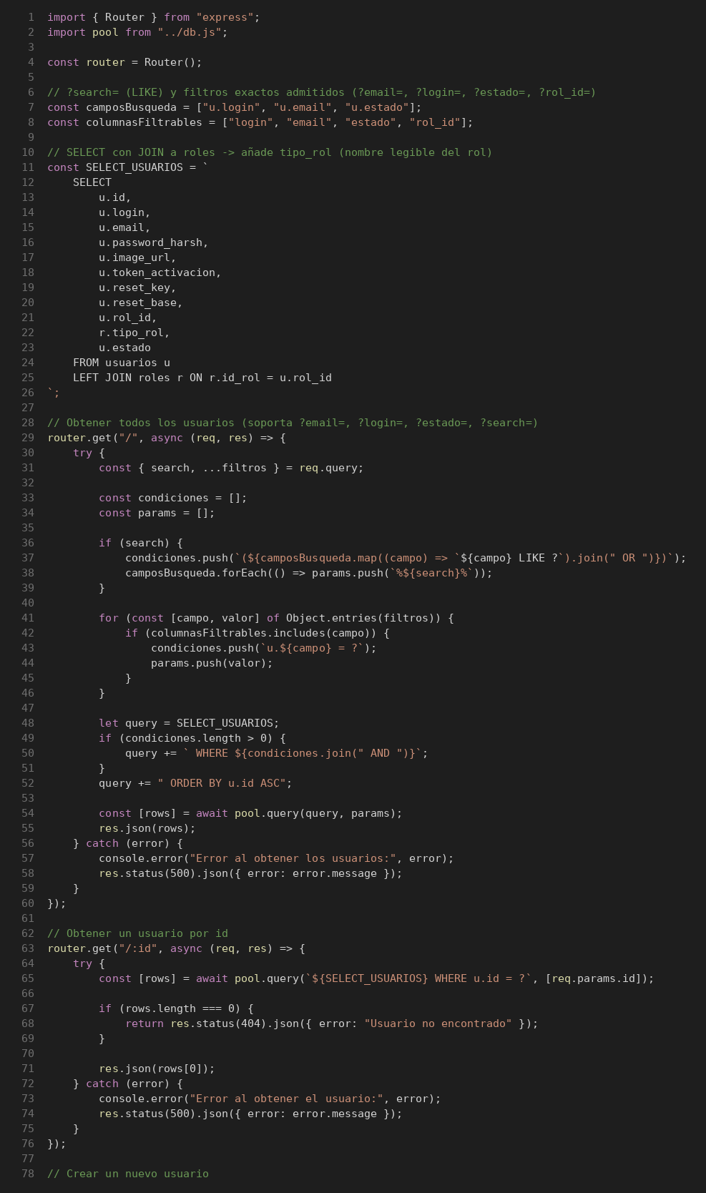
Prueba de Caja Blanca – Usuarios

INFORMACION GENERAL | Busca asegurar que el código funciona de acuerdo con las especificaciones y que el módulo lógico es válido. Los aspectos a considerar son los siguientes: Rutinas de excepción, Rutinas de error, Manejo de parámetros, Validaciones, Valores válidos, Valores límites, Rangos, Mensajes posibles

Identificador Prueba | Nombre Prueba |  | Responsable
CP15 | Usuarios – Consultas |  | Equipo MJBE BIKES
Descripción | Revisión de sentencias, decisiones (if) y caminos del código

Servicio / Componente Probado
GET /api/usuarios y GET /api/usuarios/:id (routes/usuarios.js)

Perrequisitos
Tener instaladas las dependencias del backend (npm install): Jest, Supertest y Babel. La base de datos se simula con __mocks__/db.js (jest.mock), por lo que no se necesita MySQL.

Método Utilizado | Instrucciones de la Prueba
Prueba de la caja blanca (cobertura de sentencias y decisiones) | Se revisó el código de routes/usuarios.js (líneas 1–78, ver imagen) y se identificó un camino por cada decisión. Cada camino se ejecutó con Jest + Supertest (npx jest routes/__tests__/usuarios.test.js). Resultado: 6 de 6 casos de este bloque exitosos. Cobertura final del archivo: 100 % de sentencias y de ramas.

Datos Entrada |  | Salida Esperada
1. Sin parámetros 2. search=juan, estado=activo, columnaInvalida=x 3. id = 99 (no existe) 4. Fallo de la BD 5. GET id = 1 con fallo de la BD 6. GET id = 1 (existe) |  | 1. Lista de usuarios; consulta sin WHERE (200) 2. Consulta con LIKE en login, email y estado + AND u.estado = ?; ignora columnaInvalida 3. 404 "Usuario no encontrado" 4. 500 con el mensaje del error 5. 500 con el mensaje del error 6. 200 con el usuario

Identificador Prueba | Nombre Prueba |  | Responsable
CP15 | Usuarios – Registro, edición y eliminación |  | Equipo MJBE BIKES
Descripción | Revisión de sentencias, decisiones (if) y caminos del código

Servicio / Componente Probado
POST, PUT, PATCH y DELETE /api/usuarios (routes/usuarios.js)

Perrequisitos
Tener instaladas las dependencias del backend (npm install): Jest, Supertest y Babel. La base de datos se simula con __mocks__/db.js (jest.mock), por lo que no se necesita MySQL.

Método Utilizado | Instrucciones de la Prueba
Prueba de la caja blanca (cobertura de sentencias y decisiones) | Se revisó el código de routes/usuarios.js (líneas 79–257, ver imagen) y se identificó un camino por cada decisión. Cada camino se ejecutó con Jest + Supertest (npx jest routes/__tests__/usuarios.test.js). Resultado: 15 de 15 casos de este bloque exitosos. Cobertura final del archivo: 100 % de sentencias y de ramas.

Datos Entrada |  | Salida Esperada
1. POST solo con login 2. POST con login/email ya registrados 3. POST login, email, password_harsh, rol_id 4. PUT id = 99 (no existe) 5. PUT sin campos 6. PUT solo email 7. PATCH id = 99 sin filas afectadas 8. PATCH sin campos 9. DELETE id = 1 10. POST válido con fallo de la BD 11. PUT con fallo de la BD 12. PATCH estado con fallo de la BD 13. DELETE con fallo de la BD 14. PATCH id = 1, estado = inactivo 15. DELETE id = 99 (no existe) |  | 1. 400; no consulta la BD 2. 400; no llega al INSERT 3. 201; campos opcionales con valor por defecto (estado activo) 4. 404 5. 400; no llega al UPDATE 6. 200; UPDATE solo con email (no toca la contraseña) 7. 404 8. 400; no consulta la BD 9. 200 "Usuario eliminado exitosamente" 10. 500 con el mensaje del error 11. 500 con el mensaje del error 12. 500 con el mensaje del error 13. 500 con el mensaje del error 14. 200; UPDATE SET estado = ? y retorna el usuario 15. 404 "Usuario no encontrado"

CP16 Roles
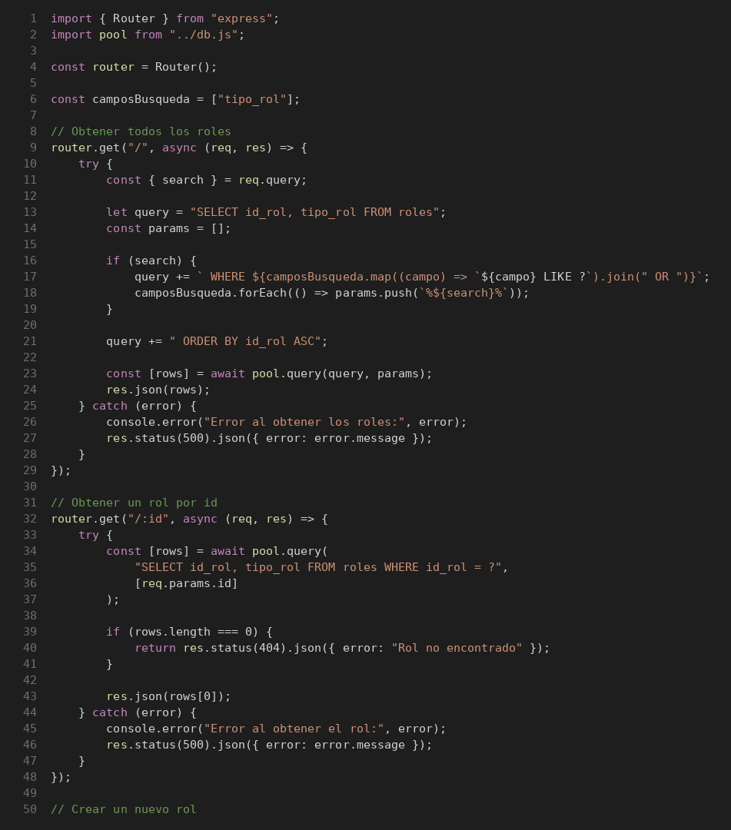
Prueba de Caja Blanca – Roles

INFORMACION GENERAL | Busca asegurar que el código funciona de acuerdo con las especificaciones y que el módulo lógico es válido. Los aspectos a considerar son los siguientes: Rutinas de excepción, Rutinas de error, Manejo de parámetros, Validaciones, Valores válidos, Valores límites, Rangos, Mensajes posibles

Identificador Prueba | Nombre Prueba |  | Responsable
CP16 | Roles – Consultas |  | Equipo MJBE BIKES
Descripción | Revisión de sentencias, decisiones (if) y caminos del código

Servicio / Componente Probado
GET /api/roles y GET /api/roles/:id (routes/roles.js)

Perrequisitos
Tener instaladas las dependencias del backend (npm install): Jest, Supertest y Babel. La base de datos se simula con __mocks__/db.js (jest.mock), por lo que no se necesita MySQL.

Método Utilizado | Instrucciones de la Prueba
Prueba de la caja blanca (cobertura de sentencias y decisiones) | Se revisó el código de routes/roles.js (líneas 1–50, ver imagen) y se identificó un camino por cada decisión. Cada camino se ejecutó con Jest + Supertest (npx jest routes/__tests__/roles.test.js). Resultado: 6 de 6 casos de este bloque exitosos. Cobertura final del archivo: 100 % de sentencias y de ramas.

Datos Entrada |  | Salida Esperada
1. Sin parámetros 2. search=Admin 3. id = 99 (no existe) 4. Fallo de la BD 5. GET id = 1 con fallo de la BD 6. GET id = 1 (existe) |  | 1. Lista de roles; consulta sin WHERE (200) 2. Consulta con WHERE tipo_rol LIKE ? y parámetro %Admin% 3. 404 "Rol no encontrado" 4. 500 con el mensaje del error 5. 500 con el mensaje del error 6. 200 con el rol

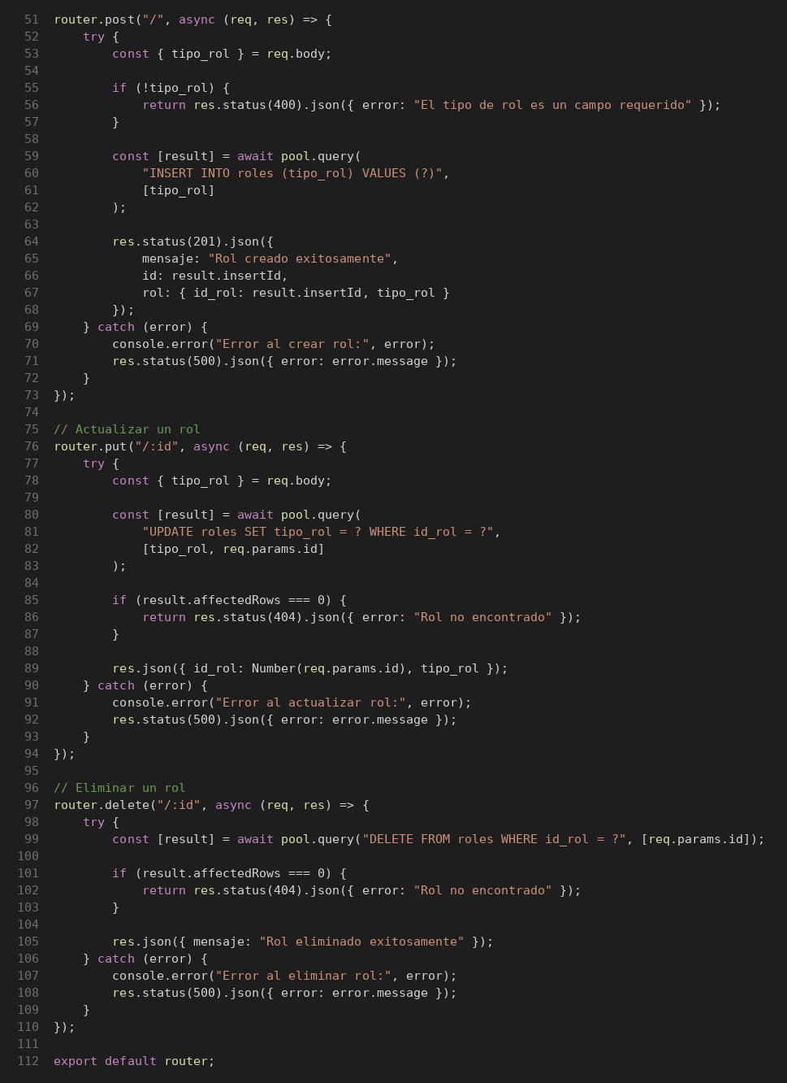
Identificador Prueba | Nombre Prueba |  | Responsable
CP16 | Roles – Registro, edición y eliminación |  | Equipo MJBE BIKES
Descripción | Revisión de sentencias, decisiones (if) y caminos del código

Servicio / Componente Probado
POST, PUT y DELETE /api/roles (routes/roles.js)

Perrequisitos
Tener instaladas las dependencias del backend (npm install): Jest, Supertest y Babel. La base de datos se simula con __mocks__/db.js (jest.mock), por lo que no se necesita MySQL.

Método Utilizado | Instrucciones de la Prueba
Prueba de la caja blanca (cobertura de sentencias y decisiones) | Se revisó el código de routes/roles.js (líneas 51–112, ver imagen) y se identificó un camino por cada decisión. Cada camino se ejecutó con Jest + Supertest (npx jest routes/__tests__/roles.test.js). Resultado: 9 de 9 casos de este bloque exitosos. Cobertura final del archivo: 100 % de sentencias y de ramas.

Datos Entrada |  | Salida Esperada
1. POST sin tipo_rol 2. POST tipo_rol = Vendedor 3. PUT id = 99 sin filas afectadas 4. DELETE id = 1 5. POST tipo_rol con fallo de la BD 6. PUT con fallo de la BD 7. DELETE con fallo de la BD 8. PUT id = 2, tipo_rol = Bodeguero 9. DELETE id = 99 (no existe) |  | 1. 400; no consulta la BD 2. 201 con el rol creado (id 5) 3. 404 4. 200 "Rol eliminado exitosamente" 5. 500 con el mensaje del error 6. 500 con el mensaje del error 7. 500 con el mensaje del error 8. 200 con el rol actualizado 9. 404 "Rol no encontrado"

CP17 Roles secundarios
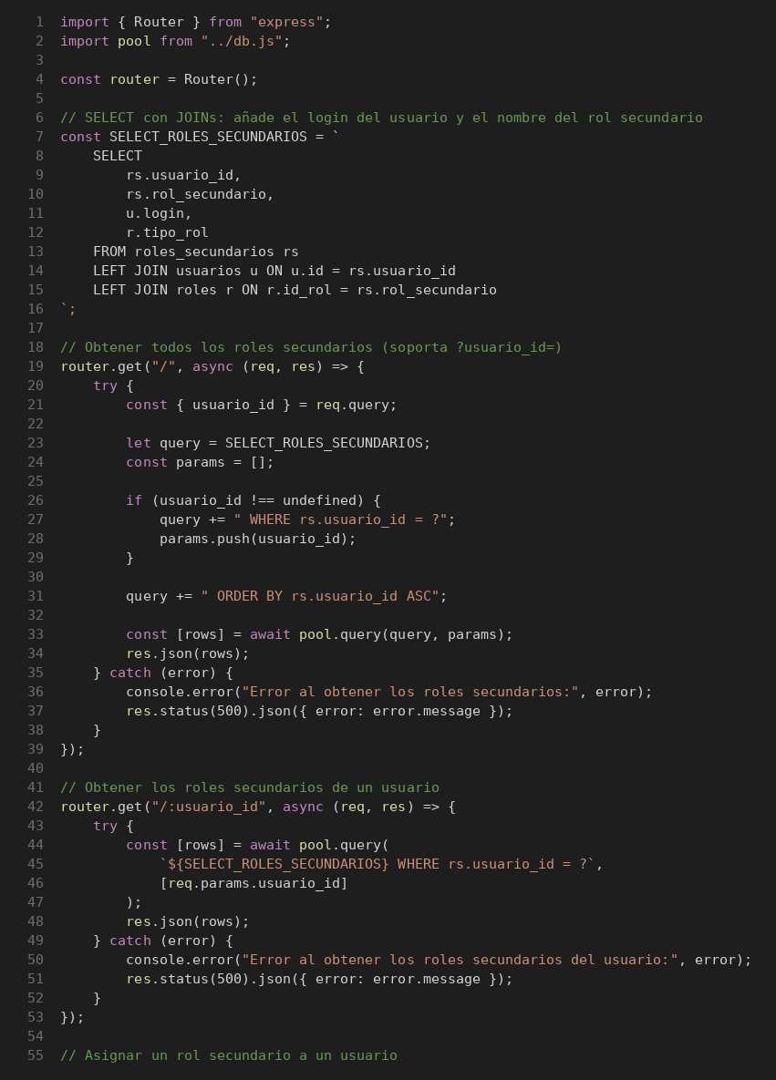
Prueba de Caja Blanca – Roles secundarios

INFORMACION GENERAL | Busca asegurar que el código funciona de acuerdo con las especificaciones y que el módulo lógico es válido. Los aspectos a considerar son los siguientes: Rutinas de excepción, Rutinas de error, Manejo de parámetros, Validaciones, Valores válidos, Valores límites, Rangos, Mensajes posibles

Identificador Prueba | Nombre Prueba |  | Responsable
CP17 | Roles secundarios – Consultas |  | Equipo MJBE BIKES
Descripción | Revisión de sentencias, decisiones (if) y caminos del código

Servicio / Componente Probado
GET /api/roles_secundarios y GET /api/roles_secundarios/:usuario_id (routes/rolesSecundarios.js)

Perrequisitos
Tener instaladas las dependencias del backend (npm install): Jest, Supertest y Babel. La base de datos se simula con __mocks__/db.js (jest.mock), por lo que no se necesita MySQL.

Método Utilizado | Instrucciones de la Prueba
Prueba de la caja blanca (cobertura de sentencias y decisiones) | Se revisó el código de routes/rolesSecundarios.js (líneas 1–55, ver imagen) y se identificó un camino por cada decisión. Cada camino se ejecutó con Jest + Supertest (npx jest routes/__tests__/rolesSecundarios.test.js). Resultado: 5 de 5 casos de este bloque exitosos. Cobertura final del archivo: 100 % de sentencias y de ramas.

Datos Entrada |  | Salida Esperada
1. Sin parámetros 2. usuario_id=3 3. URL /3 4. Fallo de la BD 5. GET /3 con fallo de la BD |  | 1. Lista de asignaciones; consulta sin WHERE (200) 2. Consulta con WHERE rs.usuario_id = ? 3. 200; filtra por el usuario 3 4. 500 con el mensaje del error 5. 500 con el mensaje del error

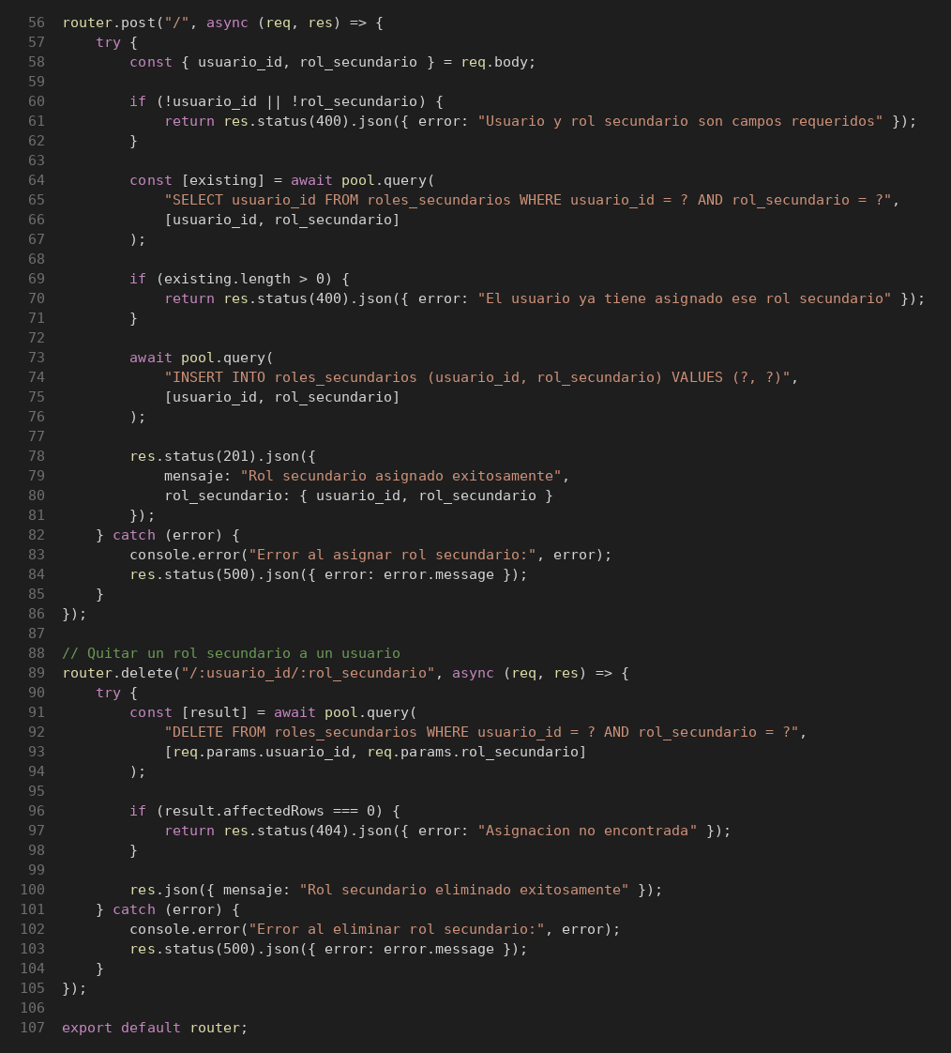
Identificador Prueba | Nombre Prueba |  | Responsable
CP17 | Roles secundarios – Asignación y eliminación |  | Equipo MJBE BIKES
Descripción | Revisión de sentencias, decisiones (if) y caminos del código

Servicio / Componente Probado
POST y DELETE /api/roles_secundarios (routes/rolesSecundarios.js)

Perrequisitos
Tener instaladas las dependencias del backend (npm install): Jest, Supertest y Babel. La base de datos se simula con __mocks__/db.js (jest.mock), por lo que no se necesita MySQL.

Método Utilizado | Instrucciones de la Prueba
Prueba de la caja blanca (cobertura de sentencias y decisiones) | Se revisó el código de routes/rolesSecundarios.js (líneas 56–107, ver imagen) y se identificó un camino por cada decisión. Cada camino se ejecutó con Jest + Supertest (npx jest routes/__tests__/rolesSecundarios.test.js). Resultado: 7 de 7 casos de este bloque exitosos. Cobertura final del archivo: 100 % de sentencias y de ramas.

Datos Entrada |  | Salida Esperada
1. POST solo usuario_id 2. POST con rol ya asignado 3. POST usuario_id = 1, rol_secundario = 2 4. DELETE /1/9 (no existe) 5. POST válido con fallo de la BD 6. DELETE /1/2 con fallo de la BD 7. DELETE /1/2 (existe) |  | 1. 400; no consulta la BD 2. 400; no llega al INSERT 3. 201 con la asignación creada 4. 404 "Asignacion no encontrada" 5. 500 con el mensaje del error 6. 500 con el mensaje del error 7. 200 "Rol secundario eliminado exitosamente"

CP19 Tallas
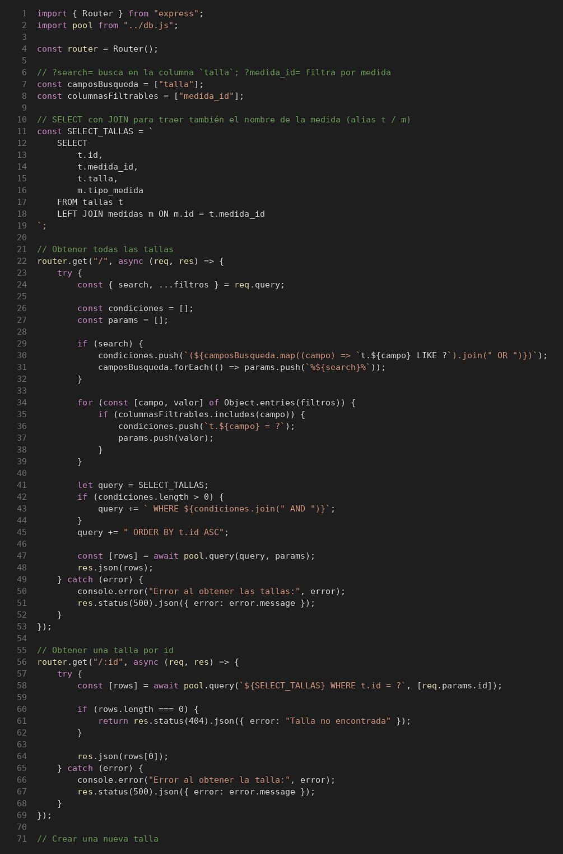
Prueba de Caja Blanca – Tallas

INFORMACION GENERAL | Busca asegurar que el código funciona de acuerdo con las especificaciones y que el módulo lógico es válido. Los aspectos a considerar son los siguientes: Rutinas de excepción, Rutinas de error, Manejo de parámetros, Validaciones, Valores válidos, Valores límites, Rangos, Mensajes posibles

Identificador Prueba | Nombre Prueba |  | Responsable
CP19 | Tallas – Consultas |  | Equipo MJBE BIKES
Descripción | Revisión de sentencias, decisiones (if) y caminos del código

Servicio / Componente Probado
GET /api/tallas y GET /api/tallas/:id (routes/tallas.js)

Perrequisitos
Tener instaladas las dependencias del backend (npm install): Jest, Supertest y Babel. La base de datos se simula con __mocks__/db.js (jest.mock), por lo que no se necesita MySQL.

Método Utilizado | Instrucciones de la Prueba
Prueba de la caja blanca (cobertura de sentencias y decisiones) | Se revisó el código de routes/tallas.js (líneas 1–71, ver imagen) y se identificó un camino por cada decisión. Cada camino se ejecutó con Jest + Supertest (npx jest routes/__tests__/tallas.test.js). Resultado: 6 de 6 casos de este bloque exitosos. Cobertura final del archivo: 100 % de sentencias y de ramas.

Datos Entrada |  | Salida Esperada
1. Sin parámetros 2. search=M, medida_id=2, columnaInvalida=x 3. id = 99 (no existe) 4. Fallo de la BD 5. GET id = 1 con fallo de la BD 6. GET id = 1 (existe) |  | 1. Lista de tallas; consulta sin WHERE (200) 2. WHERE (t.talla LIKE ?) AND t.medida_id = ?; ignora columnaInvalida 3. 404 "Talla no encontrada" 4. 500 con el mensaje del error 5. 500 con el mensaje del error 6. 200 con la talla

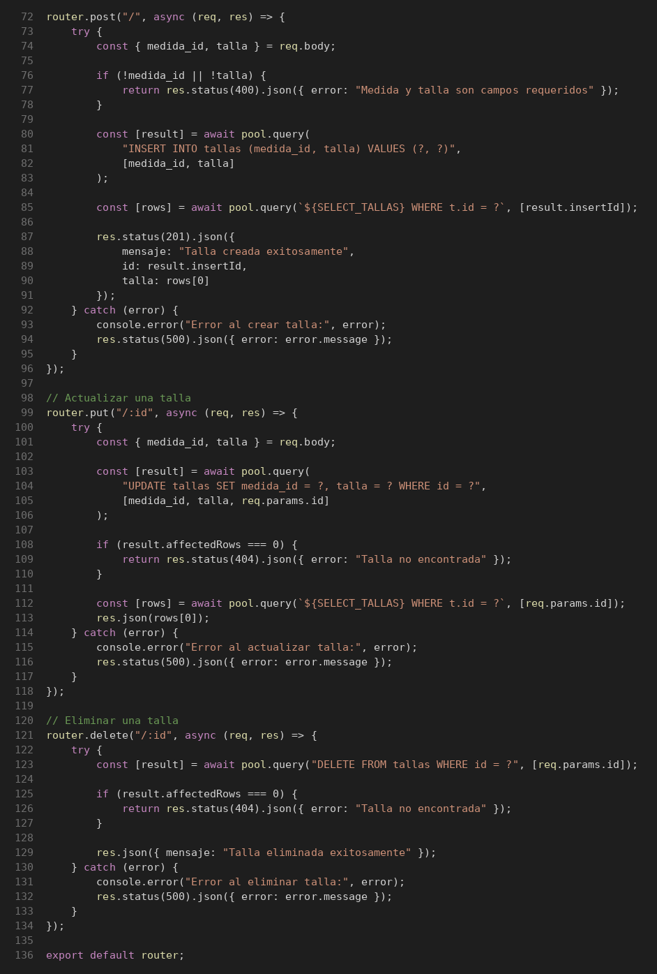
Identificador Prueba | Nombre Prueba |  | Responsable
CP19 | Tallas – Registro, edición y eliminación |  | Equipo MJBE BIKES
Descripción | Revisión de sentencias, decisiones (if) y caminos del código

Servicio / Componente Probado
POST, PUT y DELETE /api/tallas (routes/tallas.js)

Perrequisitos
Tener instaladas las dependencias del backend (npm install): Jest, Supertest y Babel. La base de datos se simula con __mocks__/db.js (jest.mock), por lo que no se necesita MySQL.

Método Utilizado | Instrucciones de la Prueba
Prueba de la caja blanca (cobertura de sentencias y decisiones) | Se revisó el código de routes/tallas.js (líneas 72–136, ver imagen) y se identificó un camino por cada decisión. Cada camino se ejecutó con Jest + Supertest (npx jest routes/__tests__/tallas.test.js). Resultado: 9 de 9 casos de este bloque exitosos. Cobertura final del archivo: 100 % de sentencias y de ramas.

Datos Entrada |  | Salida Esperada
1. POST solo talla 2. POST medida_id = 1, talla = L 3. PUT id = 99 sin filas afectadas 4. PUT id = 2, talla = XL 5. DELETE id = 1 6. POST válido con fallo de la BD 7. PUT con fallo de la BD 8. DELETE con fallo de la BD 9. DELETE id = 99 (no existe) |  | 1. 400; no consulta la BD 2. 201 con la talla creada (id 8) 3. 404; no consulta la talla actualizada 4. 200 con la talla actualizada 5. 200 "Talla eliminada exitosamente" 6. 500 con el mensaje del error 7. 500 con el mensaje del error 8. 500 con el mensaje del error 9. 404 "Talla no encontrada"

CP20 Tipos de documento
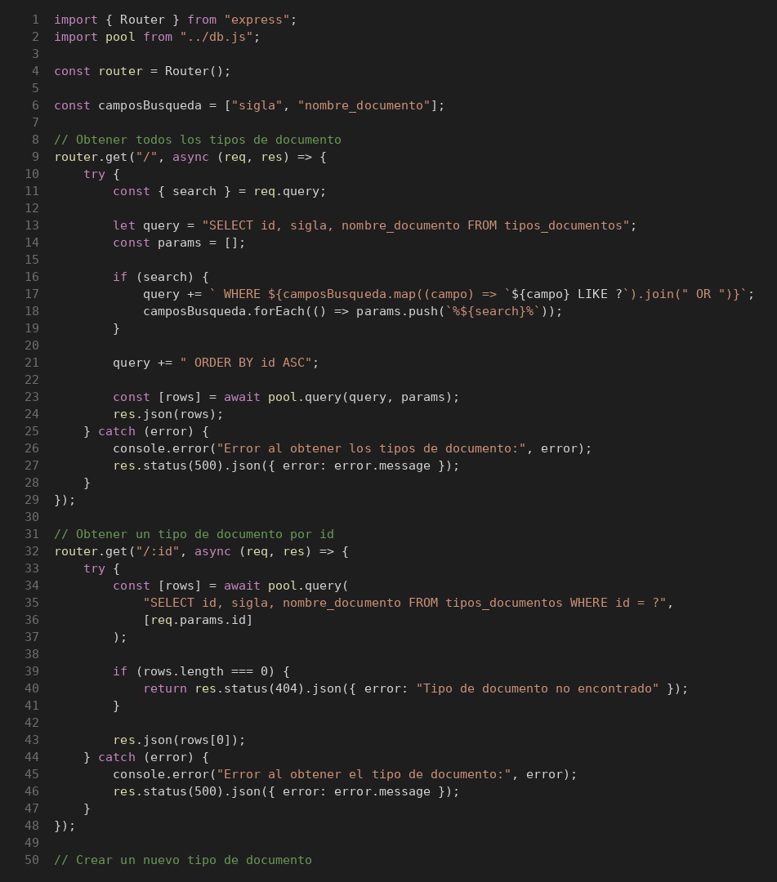
Prueba de Caja Blanca – Tipos de documento

INFORMACION GENERAL | Busca asegurar que el código funciona de acuerdo con las especificaciones y que el módulo lógico es válido. Los aspectos a considerar son los siguientes: Rutinas de excepción, Rutinas de error, Manejo de parámetros, Validaciones, Valores válidos, Valores límites, Rangos, Mensajes posibles

Identificador Prueba | Nombre Prueba |  | Responsable
CP20 | Tipos de documento – Consultas |  | Equipo MJBE BIKES
Descripción | Revisión de sentencias, decisiones (if) y caminos del código

Servicio / Componente Probado
GET /api/tipos_documentos y GET /api/tipos_documentos/:id (routes/tiposDocumentos.js)

Perrequisitos
Tener instaladas las dependencias del backend (npm install): Jest, Supertest y Babel. La base de datos se simula con __mocks__/db.js (jest.mock), por lo que no se necesita MySQL.

Método Utilizado | Instrucciones de la Prueba
Prueba de la caja blanca (cobertura de sentencias y decisiones) | Se revisó el código de routes/tiposDocumentos.js (líneas 1–50, ver imagen) y se identificó un camino por cada decisión. Cada camino se ejecutó con Jest + Supertest (npx jest routes/__tests__/tiposDocumentos.test.js). Resultado: 6 de 6 casos de este bloque exitosos. Cobertura final del archivo: 100 % de sentencias y de ramas.

Datos Entrada |  | Salida Esperada
1. Sin parámetros 2. search=CC 3. id = 99 (no existe) 4. Fallo de la BD 5. GET id = 1 con fallo de la BD 6. GET id = 1 (existe) |  | 1. Lista de tipos de documento; consulta sin WHERE (200) 2. WHERE sigla LIKE ? OR nombre_documento LIKE ? 3. 404 "Tipo de documento no encontrado" 4. 500 con el mensaje del error 5. 500 con el mensaje del error 6. 200 con el tipo de documento

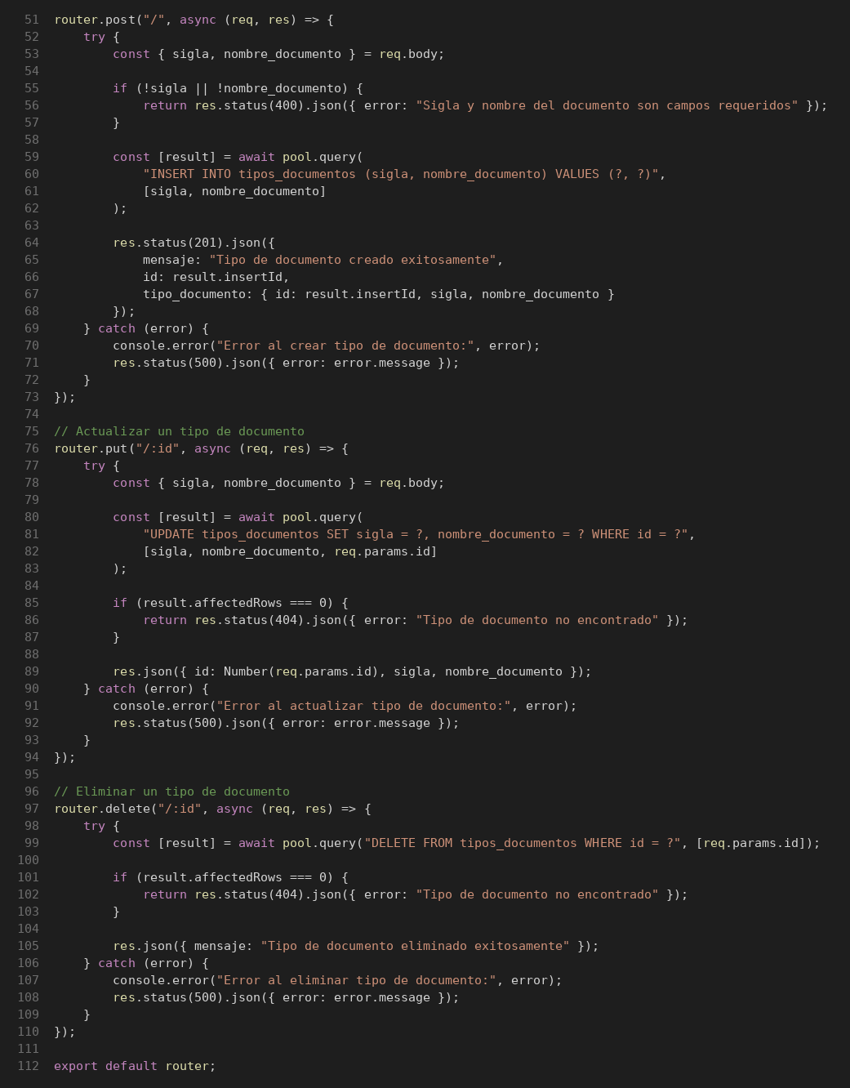
Identificador Prueba | Nombre Prueba |  | Responsable
CP20 | Tipos de documento – Registro, edición y eliminación |  | Equipo MJBE BIKES
Descripción | Revisión de sentencias, decisiones (if) y caminos del código

Servicio / Componente Probado
POST, PUT y DELETE /api/tipos_documentos (routes/tiposDocumentos.js)

Perrequisitos
Tener instaladas las dependencias del backend (npm install): Jest, Supertest y Babel. La base de datos se simula con __mocks__/db.js (jest.mock), por lo que no se necesita MySQL.

Método Utilizado | Instrucciones de la Prueba
Prueba de la caja blanca (cobertura de sentencias y decisiones) | Se revisó el código de routes/tiposDocumentos.js (líneas 51–112, ver imagen) y se identificó un camino por cada decisión. Cada camino se ejecutó con Jest + Supertest (npx jest routes/__tests__/tiposDocumentos.test.js). Resultado: 9 de 9 casos de este bloque exitosos. Cobertura final del archivo: 100 % de sentencias y de ramas.

Datos Entrada |  | Salida Esperada
1. POST solo sigla 2. POST sigla = NIT y nombre 3. PUT id = 2, sigla = CE 4. DELETE id = 99 (no existe) 5. POST válido con fallo de la BD 6. PUT con fallo de la BD 7. DELETE con fallo de la BD 8. PUT id = 99 (no existe) 9. DELETE id = 1 (existe) |  | 1. 400; no consulta la BD 2. 201 con el tipo de documento creado (id 4) 3. 200 con el registro actualizado 4. 404 5. 500 con el mensaje del error 6. 500 con el mensaje del error 7. 500 con el mensaje del error 8. 404 "Tipo de documento no encontrado" 9. 200 "Tipo de documento eliminado exitosamente"

CP21 Ventas
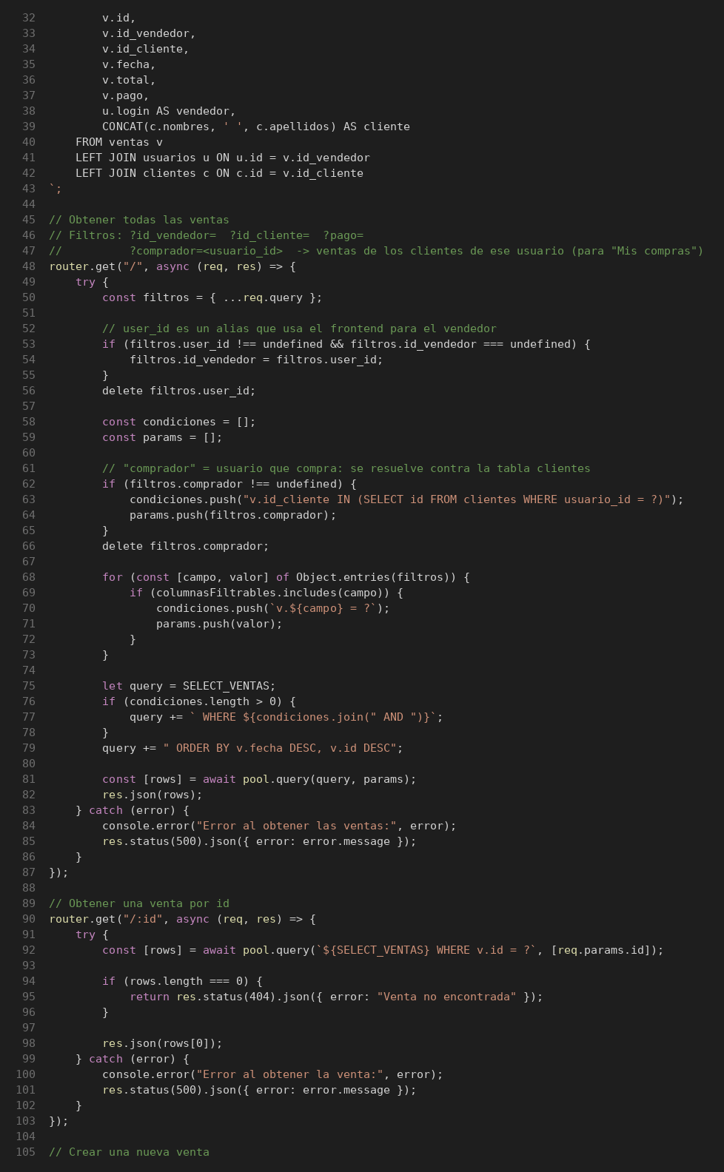
Prueba de Caja Blanca – Ventas

INFORMACION GENERAL | Busca asegurar que el código funciona de acuerdo con las especificaciones y que el módulo lógico es válido. Los aspectos a considerar son los siguientes: Rutinas de excepción, Rutinas de error, Manejo de parámetros, Validaciones, Valores válidos, Valores límites, Rangos, Mensajes posibles

Identificador Prueba | Nombre Prueba |  | Responsable
CP21 | Ventas – Consultas |  | Equipo MJBE BIKES
Descripción | Revisión de sentencias, decisiones (if) y caminos del código

Servicio / Componente Probado
GET /api/ventas y GET /api/ventas/:id (routes/ventas.js)

Perrequisitos
Tener instaladas las dependencias del backend (npm install): Jest, Supertest y Babel. La base de datos se simula con __mocks__/db.js (jest.mock), por lo que no se necesita MySQL.

Método Utilizado | Instrucciones de la Prueba
Prueba de la caja blanca (cobertura de sentencias y decisiones) | Se revisó el código de routes/ventas.js (líneas 32–105, ver imagen) y se identificó un camino por cada decisión. Cada camino se ejecutó con Jest + Supertest (npx jest routes/__tests__/ventas.test.js). Resultado: 8 de 8 casos de este bloque exitosos. Cobertura final del archivo: 100 % de sentencias y de ramas.

Datos Entrada |  | Salida Esperada
1. Sin parámetros 2. user_id=5 3. comprador=8, pago=1 4. id = 99 (no existe) 5. Fallo de la BD 6. GET id = 1 con fallo de la BD 7. GET id = 1 (existe) 8. id_cliente=4, columnaInvalida=x |  | 1. Lista de ventas; consulta sin WHERE (200) 2. Se usa como id_vendedor: WHERE v.id_vendedor = ? 3. Subconsulta sobre clientes por usuario_id + AND v.pago = ? 4. 404 "Venta no encontrada" 5. 500 con el mensaje del error 6. 500 con el mensaje del error 7. 200 con la venta 8. WHERE v.id_cliente = ?; ignora columnaInvalida

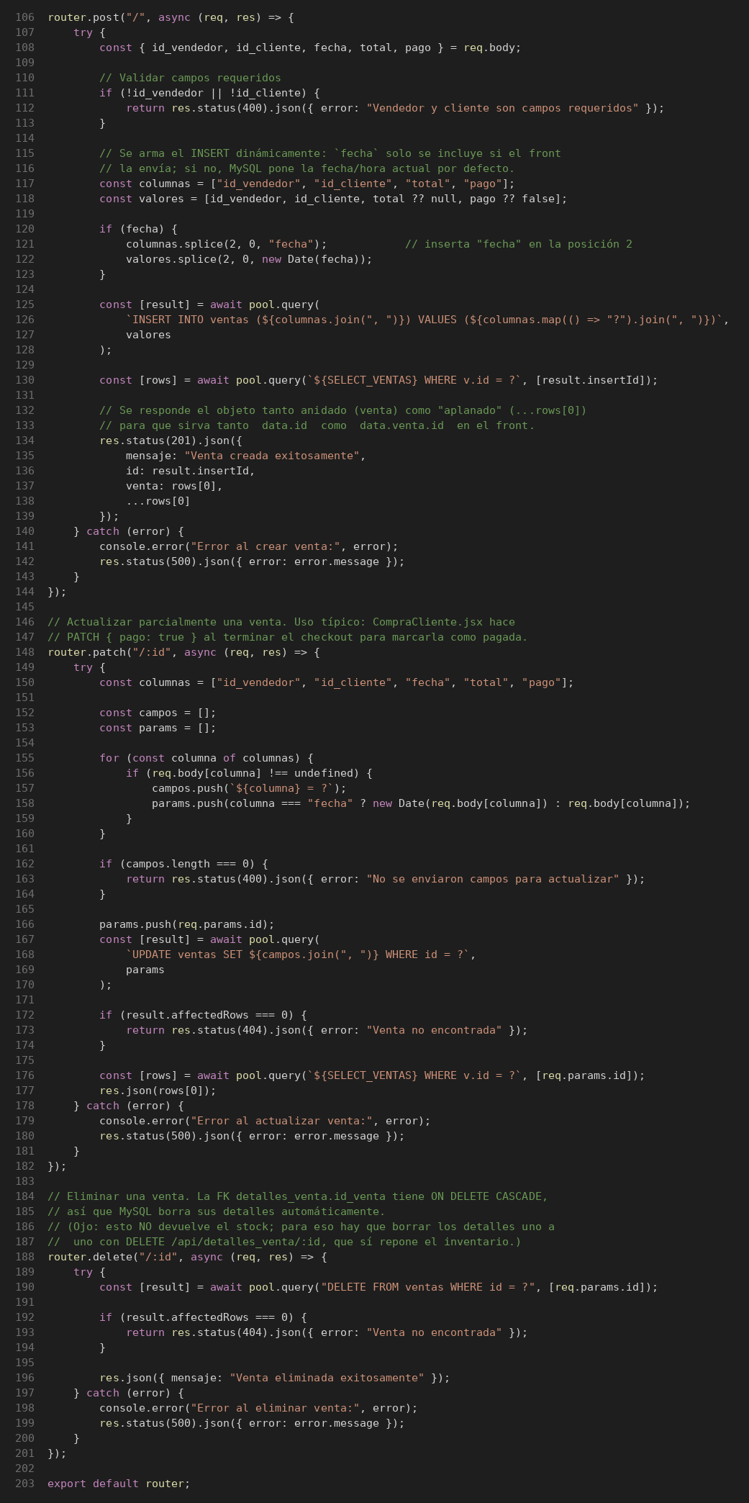
Identificador Prueba | Nombre Prueba |  | Responsable
CP21 | Ventas – Registro, actualización y eliminación |  | Equipo MJBE BIKES
Descripción | Revisión de sentencias, decisiones (if) y caminos del código

Servicio / Componente Probado
POST, PATCH y DELETE /api/ventas (routes/ventas.js)

Perrequisitos
Tener instaladas las dependencias del backend (npm install): Jest, Supertest y Babel. La base de datos se simula con __mocks__/db.js (jest.mock), por lo que no se necesita MySQL.

Método Utilizado | Instrucciones de la Prueba
Prueba de la caja blanca (cobertura de sentencias y decisiones) | Se revisó el código de routes/ventas.js (líneas 106–203, ver imagen) y se identificó un camino por cada decisión. Cada camino se ejecutó con Jest + Supertest (npx jest routes/__tests__/ventas.test.js). Resultado: 12 de 12 casos de este bloque exitosos. Cobertura final del archivo: 100 % de sentencias y de ramas.

Datos Entrada |  | Salida Esperada
1. POST solo id_vendedor 2. POST id_vendedor, id_cliente (sin fecha) 3. POST con fecha, total y pago 4. PATCH sin campos 5. PATCH pago = true 6. PATCH id = 99 sin filas afectadas 7. DELETE id = 1 8. POST válido con fallo de la BD 9. PATCH pago con fallo de la BD 10. DELETE con fallo de la BD 11. DELETE id = 99 (no existe) 12. PATCH fecha = 2026-10-05, total = 3000 |  | 1. 400; no consulta la BD 2. 201; INSERT sin la columna fecha, total null y pago false 3. INSERT con la columna fecha convertida a Date 4. 400; no consulta la BD 5. 200; UPDATE SET pago = ? 6. 404 7. 200 "Venta eliminada exitosamente" 8. 500 con el mensaje del error 9. 500 con el mensaje del error 10. 500 con el mensaje del error 11. 404 "Venta no encontrada" 12. 200; SET fecha = ?, total = ? con la fecha convertida a Date

